MAPA TASAS MUNIS CAE 20
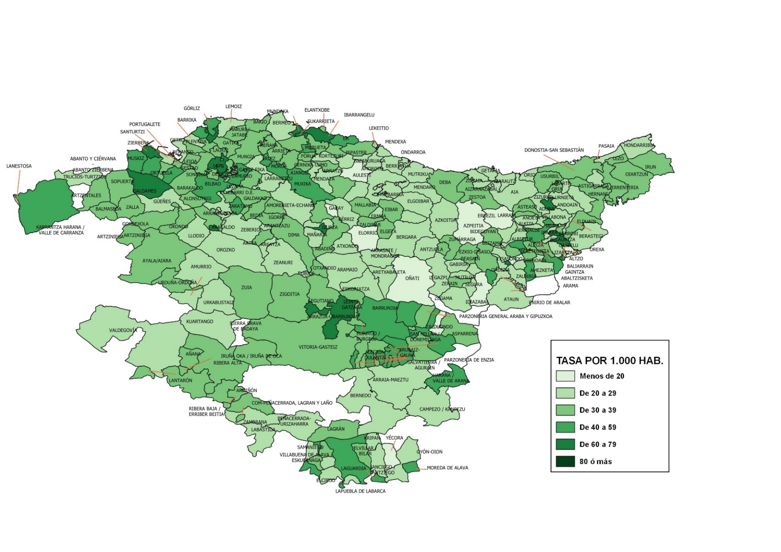
TASA DE INFRACCIONES PENALES CONOCIDAS POR LA ERTZAINTZA POR MUNICIPIO. AÑO 2020

MAPA TASAS MUNIS CAE 21
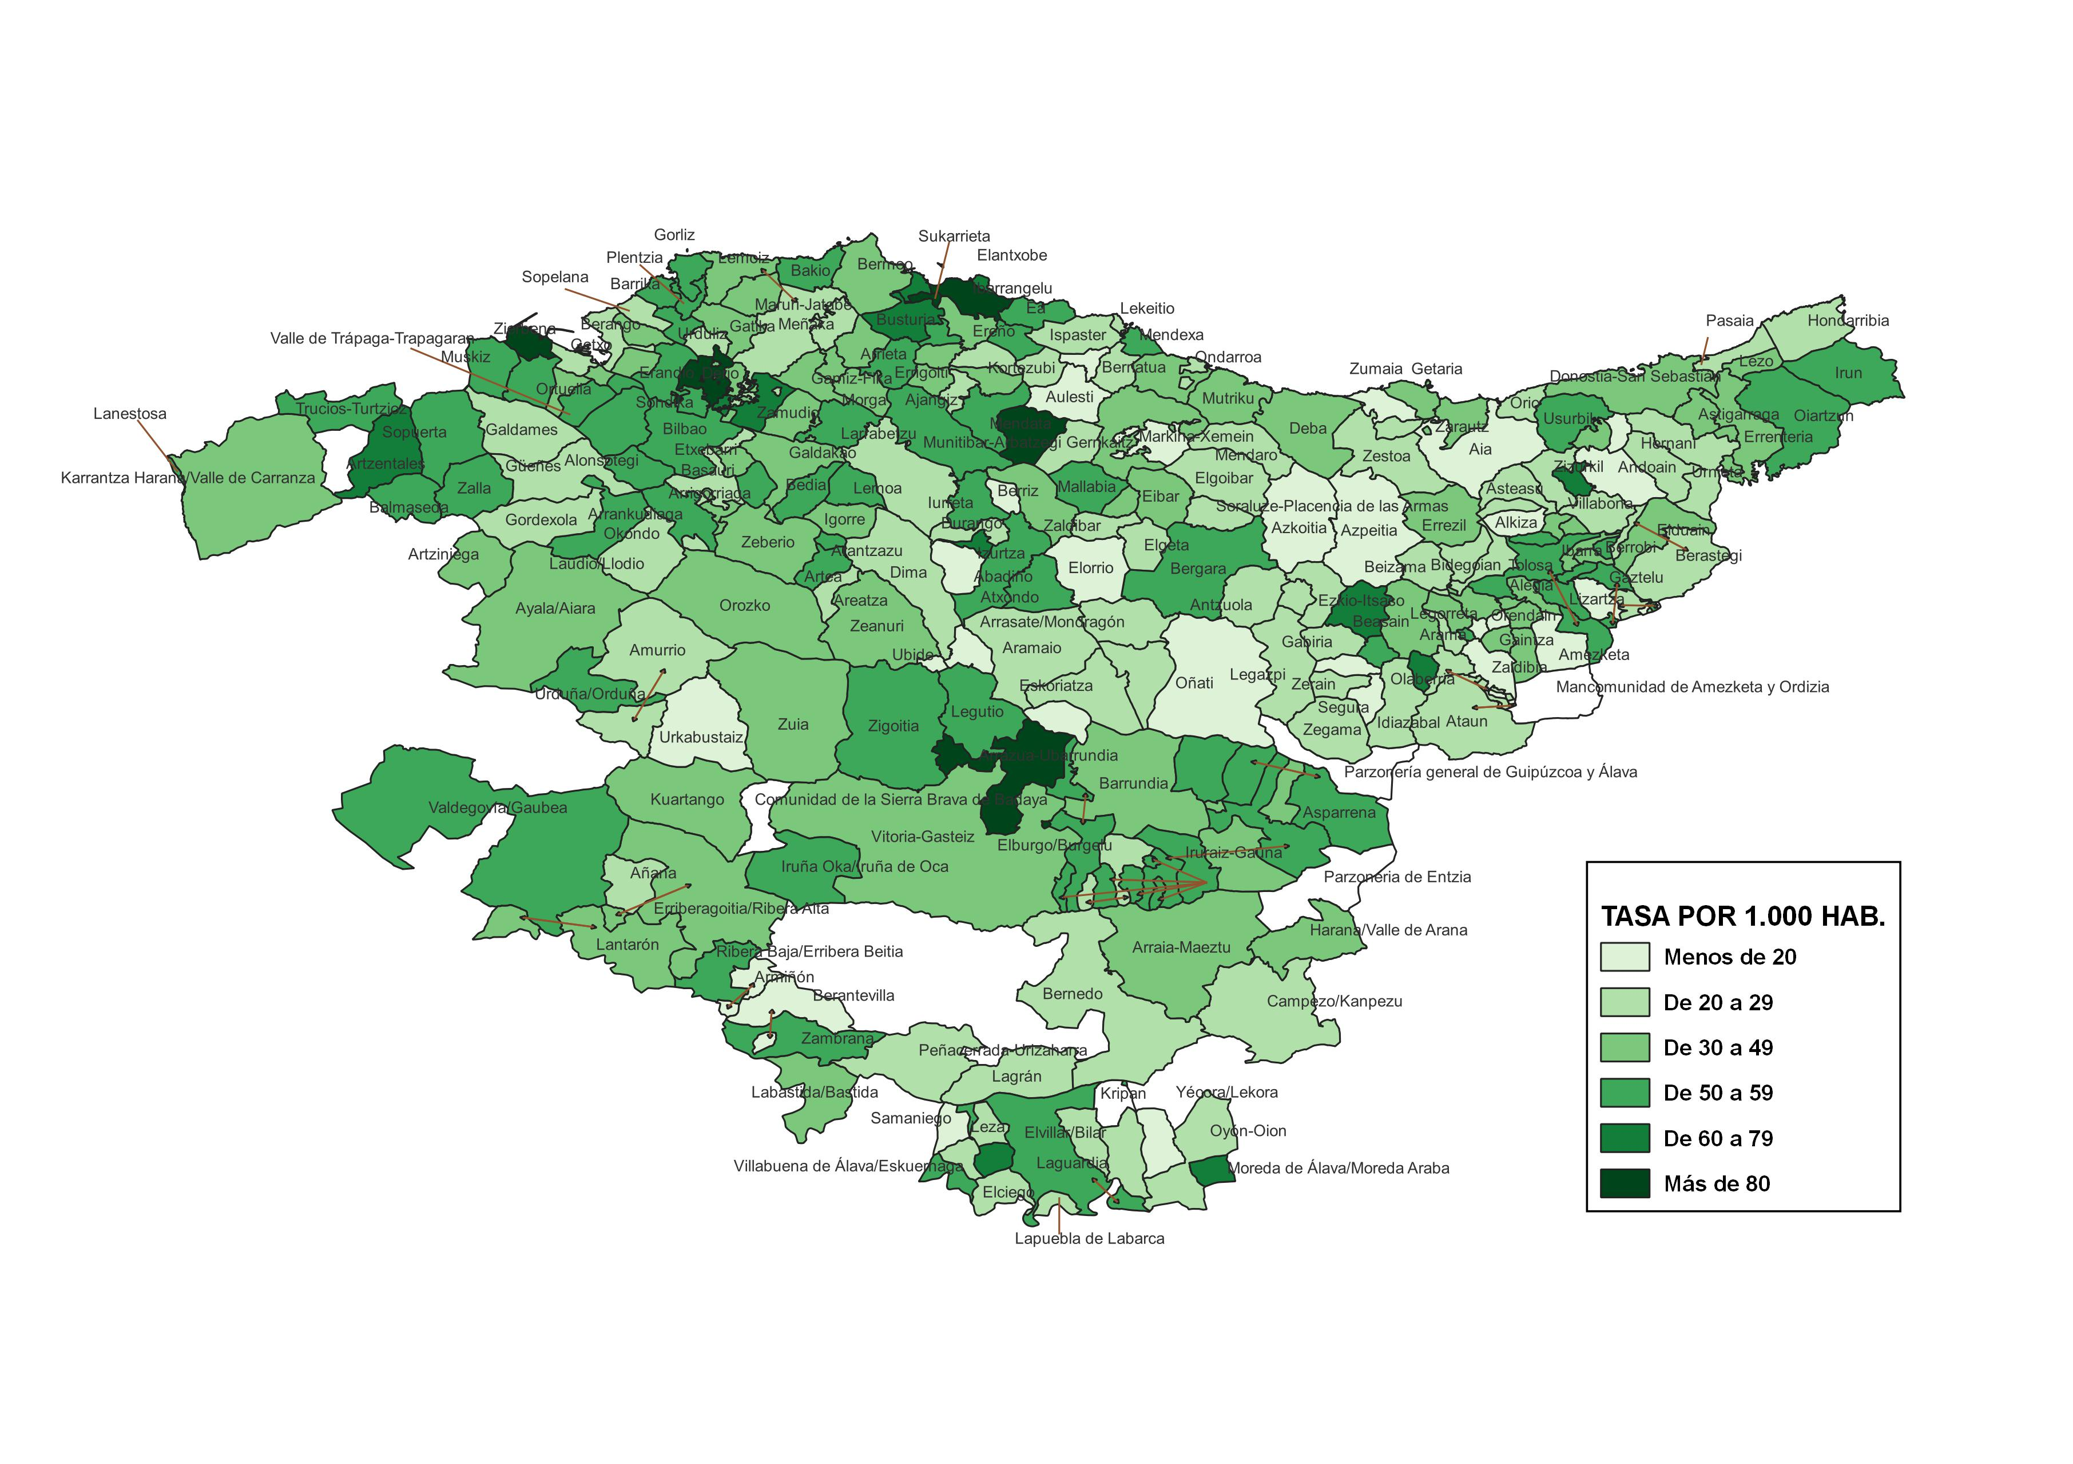
TASA DE INFRACCIONES PENALES CONOCIDAS POR LA ERTZAINTZA POR MUNICIPIO. AÑO 2021

